Sheet1
永康市欧硕工贸有限公司
YONGKANG OUSHUO METAL PEN & PAPER STAND FACTORY
浙江省永康市龙山镇溪田村上宅65号
NO.65, SHANGZHAI, XITIAN VILLAGE, LONGSHAN TOWN, YONGKANG CITY, ZHEJIANG PROVINCE
TEL:13967924123
PROFORMA INVOICE
购买方Buyer:厦门市赛雅歌商贸有限公司 |  |  |  |  |  |  |  |  |  | 合同编号P/I NO. |  | OS20260612
 |  |  |  |  |  |  |  |  |  | 日期DATE | 2026-06-12

序号 | 商品图片 | 品名DESC. | 规格SIZE | 箱规SIZE | 单箱毛重GW | 箱数CTN | 装箱量PCS/CTN | 交货价含税 PRICE tax-inclusive | 金额TOTAL AMOUNT
1 | 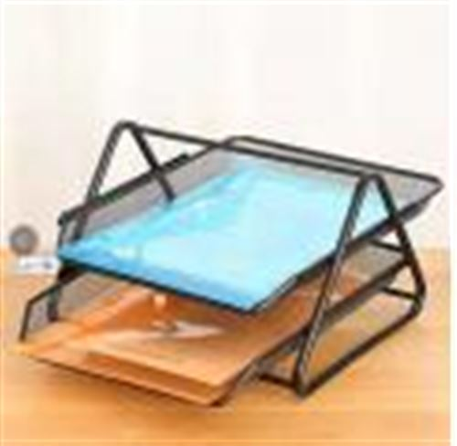 | METAL PAPER RACK 2 Tray with blister 二层文件栏带吸塑 | 30*24*22 | 62*29*39 | 12 | 40 | 12 | 11.34 | 5443.2
2 | 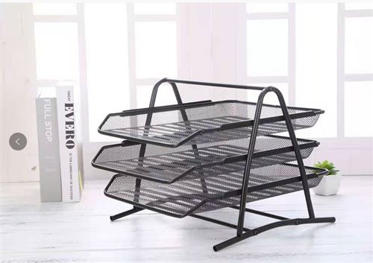 | METAL PAPER RACK 3 Tray with blister 三层文件栏带吸塑 | 30*26*27 | 68.5*29*39 | 15 | 417 | 12 | 13.5 | 67554 |  |  |  | 170290.512
3 | 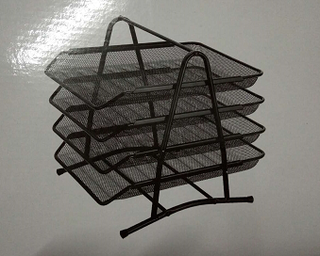 | METAL PAPER RACK 4 Tray with blister 四层文件栏带吸塑 | 30*26*30 | 72.5*29*39 | 18 | 334 | 12 | 17.064 | 68392.512
4 | 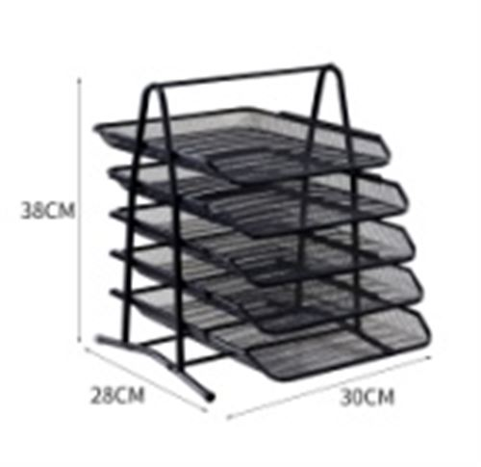 | METAL PAPER RACK 5 Tray with blister 五层文件栏带吸塑 | 33*26*36 | 82*29*41 | 21 | 84 | 12 | 19.98 | 20139.84
5 | 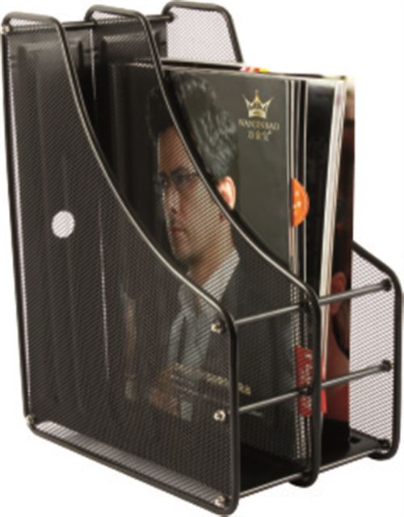 | METAL PAPER RACK 2Tray with blister 二联杂志盒带吸塑 | 29.5*16*31 | 43*32*35 | 18 | 10 | 12 | 14.04 | 1684.8
6 | 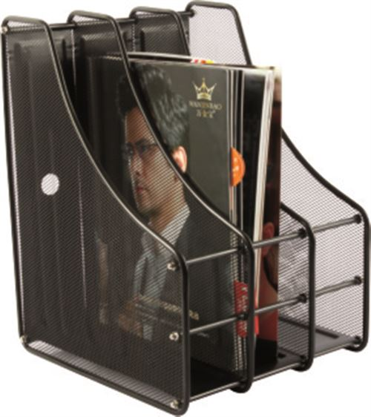 | METAL PAPER RACK 3 Tray with blister 三联杂志盒带吸塑 | 29.5*24.2*3.1 | 45*32*35 | 20 | 10 | 12 | 17.28 | 2073.6
7 | 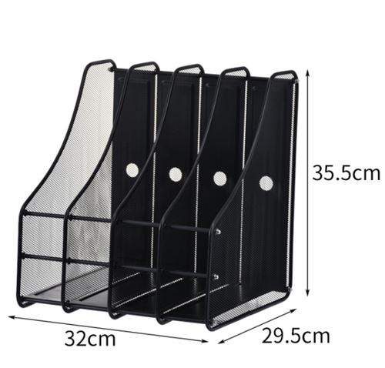 | METAL PAPER RACK 4 Tray with blister 四联杂志盒带吸塑 | 29.5*32.7*31 | 50*32*35 | 22 | 20 | 12 | 20.844 | 5002.56
总计TOTAL |  |  |  |  |  | 915 |  |  | 170290.512 | 51087.1536
合同条款：
1)付款方式PAYMENT： |  |  | 单次订单订金30% |  |  |  | 购货单位 |  |  | 供货单位
2)交货时间DELIVERY TIME: |  |  | 交货时间下单后，20-35天内交付 |  |  |  | 单位名称： | 厦门市赛雅歌商贸有限公司 |  | 单位名称： | 永康市欧硕工贸有限公司
3)交货地点WAREHOUSE： |  |  |  |  |  |  | 单位签章: |  |  | 单位签章:
4)收款账号Beneficiary:
公司名称：永康市欧硕工贸有限公司 纳税人识别号：91330784MA2JWMAH56 公司地址：浙江省金华市永康市龙山镇溪田村上宅65号 电话：13967924123 开户行及账号：浙江永康农村商业银行股份有限公司龙山支行 201000329048151
5)定制要求：每盒贴标签，外箱2面唛头+MADE IN CHINA

